set_info
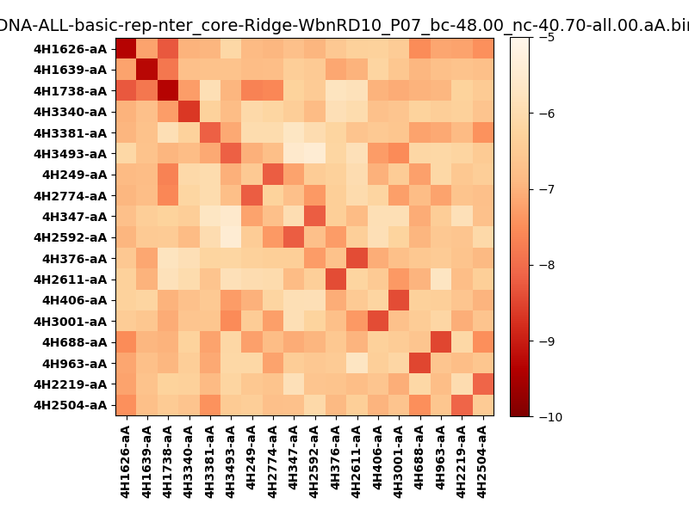
N_pairs: | 12
N_heterodimers: | 6
N_homodimers: | 6
orthogonality_average: | -1.86151504517
orthogonality_average_%: | 37.2303009033
orthogonality_gap: | 0.158380508423
orthogonality_gap_%: | -3.16761016846
N_offtarget_above_min_ontarget: | 2

max_affinity: | -9.33113002777
min_affinity: | -5.43718004227
lower_is_better: | True

binding_min_affinity: | -8.12027931213
binding_min_affinity_%: | 62.4055862427

nonbinidng_max_affinity: | -8.27865982056
nonbinidng_max_affinity_%: | 65.5731964111

total_II_pairs: | 24
total_II_pairs_%: | 50.0
total_IN_mismatches: | 0
total_IN_mismatches_%: | 0.0
total_NN_pairs: | 24
total_NN_pairs_%: | 50.0

total_electrostatic_matches: | 96
total_electrostatic_matches_%: | 100.0
total_electrostatic_mismatches: | 0
total_electrostatic_mismatches_%: | 0.0

starting_pos: | f
N_heptades: | 4
N_aminoacids: | 29

normalization_max: | -10
normalization_min: | -5

